信用交易
融资融券市场交易数据统计(2025-11-28)

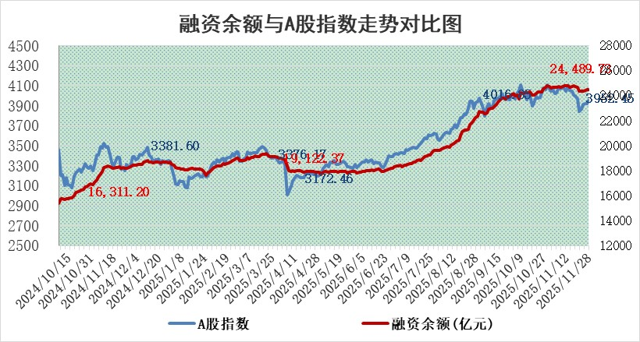
标的证券 | 融资融券余额（亿元） | 融资余额（亿元） | 融券余额（亿元） | 融资买入额（亿元） | 融资融券规模变化（亿元） | 融资余额增幅(‰) | 融券余额增幅(%)
统计数据 | 24,735.77 | 24,489.73 | 170.77 | 1,566.68 | 15.32 | 0.59 | 0.28

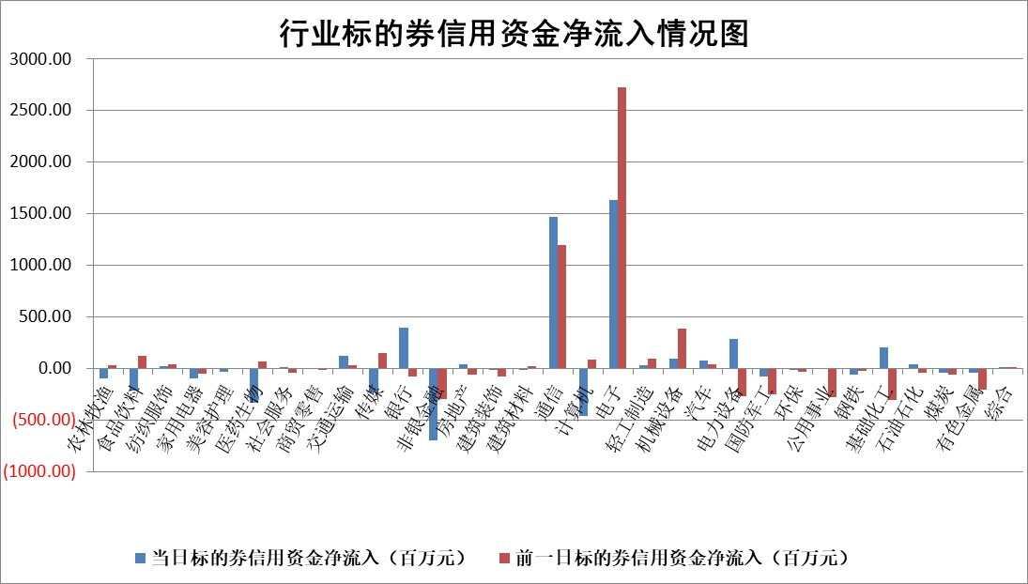

标的基金代码 | 标的基金简称 | 融资余额/市值(%) | 融资余额增幅(%) | 融资买入额/成交金额(%) | （融资余额净增额-融券余额净增额）/市值(‱) | 融券余额降幅(%) | ABS[（融资余额净增额-融券余额净增额）/市值净增额-1](%)
159902 | 华夏中小板ETF | 0.00 | 0.00 | 0.00 | 0.00 | 0.00 | 100.00
159915 | 易方达创业板ETF | 1.45 | 4.49 | 776668.15 | 6.20 | -2.68 | 92.89
159919 | 嘉实沪深300ETF | 0.50 | -0.03 | 1.61 | -0.04 | -3.36 | 100.13
159920 | 华夏恒生ETF | 27.06 | -0.35 | 13.82 | -9.55 | 0.13 | 24.14
159922 | 嘉实中证500ETF | 0.29 | 1.25 | 6.14 | 0.14 | -0.77 | 99.78
159925 | 南方沪深300ETF | 0.27 | -3.58 | 0.40 | -2.54 | -41.68 | 119.16
159928 | 消费ETF | 2.34 | -3.37 | 9.63 | -8.26 | -0.90 | 127.05
159934 | 易方达黄金ETF | 16.72 | -0.23 | 3.17 | -3.82 | 0.00 | 105.60
159939 | 全指信息技术ETF | 0.69 | 2.92 | 59.23 | 1.49 | -20.28 | 98.74
159940 | 全指金融地产ETF | 0.31 | 3.28 | 0.01 | 0.97 | 0.00 | 104.11
159995 | 半导体芯片ETF | 1.68 | 1.43 | 164.63 | 2.51 | 2.21 | 95.34
159997 | 天弘中证电子ETF | 1.07 | 0.91 | 9.44 | 0.96 | 0.00 | 93.37
159998 | 天弘中证计算机主题ETF | 1.08 | -4.10 | 0.23 | -4.63 | 0.00 | 107.55
510050 | 华夏上证50ETF | 1.35 | 0.24 | 93.87 | 0.54 | 3.80 | 97.94
510180 | 华安上证180ETF | 0.34 | -0.14 | 0.20 | -0.04 | 0.44 | 100.14
510880 | 华泰柏瑞红利ETF | 0.85 | -0.34 | 15.64 | -0.25 | 3.13 | 100.88
510900 | 易方达恒生H股ETF | 33.78 | -0.38 | 2.13 | -13.00 | 0.00 | 63.28
511010 | 5年期国债ETF | 3.21 | 1.26 | 0.12 | 3.99 | 0.00 | 99.14
511380 | 可转债及可交换债券ETF | 3.22 | 5.32 | 82.51 | 13.40 | -10.32 | 423.64
512000 | 全指证券ETF | 5.72 | 0.26 | 39.01 | 1.46 | -0.20 | 98.48
512010 | 沪深300医药卫生ETF | 3.26 | -0.96 | 59.60 | -3.12 | 0.67 | 109.73
512070 | 沪深300非银ETF | 1.87 | 0.00 | 230.41 | -0.01 | -0.23 | 100.05
512400 | 南方中证申万有色金属ETF | 1.83 | -4.24 | 2.21 | -7.46 | 8.75 | 104.41
512580 | 广发中证环保产业ETF | 0.45 | -17.43 | 0.18 | -9.55 | 0.00 | 119.90
512660 | 国泰中证军工ETF | 2.20 | 2.00 | 9.34 | 4.23 | -0.52 | 95.86
512800 | 华宝中证银行ETF | 3.43 | 0.16 | 6.82 | 6.52 | 34.54 | 102.12
512980 | 广发中证传媒ETF | 1.30 | -4.33 | 324.63 | -7.60 | -10.14 | 93.18
515030 | 华夏中证新能源汽车ETF | 0.96 | 0.56 | 2.51 | 1.46 | 7.10 | 99.28
515050 | 华夏中证5G通信主题ETF | 1.15 | -4.51 | 8.19 | -5.91 | -1.79 | 92.48
515070 | 华夏中证人工智能ETF | 1.49 | -2.75 | 8.55 | -4.21 | 0.00 | 115.65
标的股票比较指标 |  | 融资余额/流通A股市值(%) | 融资余额增幅(%) | 融资买入额/成交金额(%) | （融资余额净增额-融券余额净增额）/流通A股市值(‱) | 融券余额降幅(%) | ABS[（融资余额净增额-融券余额净增额）/流通A股市值净增额-1](%)
前十名标的个股 |  | 美硕科技 | 雪祺电气 | 珍宝岛 | 雪祺电气 | 龙蟠科技 | 新恒汇
 |  | 福达合金 | 熊猫乳品 | 华西证券 | 井松智能 | 众源新材 | 热景生物
 |  | 恒兴新材 | 青鸟消防 | 鸿日达 | 熊猫乳品 | 天奥电子 | 航宇科技
 |  | 森鹰窗业 | 明冠新材 | 汉朔科技 | 宏工科技 | 华西股份 | 炬光科技
 |  | 嘉曼服饰 | 固高科技 | 广誉远 | 建发致新 | 远望谷 | 容百科技
 |  | 国科微 | 万润新能 | 紫光国微 | 太龙药业 | 万泽股份 | 汉桑科技
 |  | 安邦护卫 | 湖南裕能 | 清新环境 | 南矿集团 | 启迪环境 | 中科蓝讯
 |  | 联芸科技 | 宏工科技 | 康希通信 | 永太科技 | 冠农股份 | 英诺激光
 |  | 天马科技 | 浩瀚深度 | 上海石化 | 遥望科技 | 卓郎智能 | 柏诚股份
 |  | 齐峰新材 | 井松智能 | 中国能建 | 联特科技 | 南方泵业 | 三人行
后十名标的个股 |  | 太原重工 | 南威软件 | 君亭酒店 | 光大同创 | 成都先导 | 春晖智控
 |  | 农业银行 | 光大同创 | 嘉戎技术 | 易点天下 | 固高科技 | 军信股份
 |  | 中国人寿 | 广西能源 | 佳华科技 | 民生健康 | 天威视讯 | 因赛集团
 |  | 山东高速 | 奥克股份 | 普冉股份 | 众生药业 | 罗莱生活 | 国药股份
 |  | 华利集团 | 德龙汇能 | 威领股份 | 荣信文化 | 鸿利智汇 | 光大同创
 |  | 中国神华 | 安达智能 | 思瑞浦 | 百胜智能 | 歌华有线 | 福昕软件
 |  | 龙源电力 | 中锐股份 | 超卓航科 | 宣亚国际 | 硕贝德 | 中航光电
 |  | 中信银行 | 百胜智能 | 中金公司 | 南威软件 | 中国化学 | 飞荣达
 |  | 工商银行 | 北新路桥 | 信达证券 | 德龙汇能 | 华灿光电 | 星源卓镁
 |  | 中国银行 | 宣亚国际 | 爱克股份 | 榕基软件 | 青鸟消防 | 宏源药业
说明：1.以上普通交易数据和信用交易数据皆以交易日收盘后数据为基准；2.上述标的证券总数据只计算标的证券市场总数据，不包括从标的证券中调出去标的证券数据，所以与交易所公布的总值略有不同； 3.上述行业采用申万一级行业分类；4.以上标的基金和标的个股中比较的6个指标值中：前5个（从左至右）为正向指标，值越大排名越靠前；第6个为逆向指标，值越小，排名越靠前；5.第6个指标中ABS[]表示求绝对值，其主要用于考量信用资金相对净流入对股价相对净变化的贡献程度；6.数据来源：wind，交易所。

 |  |  |  | 证券代码 | 新增融资余额 | 融资买入额 | 融资买入增幅前10
 |  | 1 | 西部建设 | 002302 | 80643953 | 177472374 | 41%
 |  | 2 | 天键股份 | 301383 | 27855096 | 56831811 | 39%
 |  | 3 | 井松智能 | 688251 | 7040854 | 13763946 | 27%
 |  | 4 | 国电电力 | 600795 | 116116226 | 151740647 | 23%
 |  | 5 | 华立科技 | 301011 | 9342856 | 31199107 | 23%
 |  | 6 | 捷邦科技 | 301326 | 9066090 | 22350547 | 22%
 |  | 7 | 海利尔 | 603639 | 19864834 | 35520613 | 20%
 |  | 8 | 华研精机 | 301138 | 7597460 | 13339451 | 16%
 |  | 9 | 鹏辉能源 | 300438 | 83773067 | 304558811 | 16%
 |  | 10 | 建科股份 | 301115 | 7106455 | 29879412 | 15%

